Stand
 |  |  |  |  | STANDS
 |  |  |  |  |  |  |  |  |  | ◄

● | A redução ou a eliminação de elementos que constituam a estrutura do stand, não implicam uma redução de custos. Todo o material utilizado no stand, é alugado, pelo que qualquer dano provocado, o expositor terá que assumir os custos.
●

 |  |  | Projecto Especial FIL |  |  | (Sob Orçamento)
 | Soluções especificas para a sua participação, desde o projecto à realização. De acordo com os objectivos que visa atingir com a sua presença no evento, a FIL projecta um stand à sua imagem e conforme os seus requisitos de marketing e orçamento. Indique o seu interesse nesta opção e será brevemente contactado pelos nossos serviços.

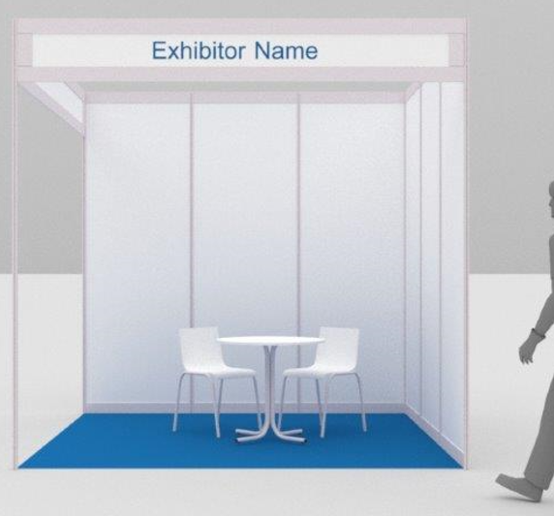
 |  |  |  |  | TIPO 1 |  |  | 26.62 € | /m2
● | Estrutura: |  |  | Paredes em painéis laminados a branco |  |  |  | (2,50m | altura)
● | Pavimento: |  |  | Alcatifa cor Cinza
● | Electricidade: | 1 | unid. | Quadro eléctrico monofásico até 10A com Tomada
 |  | 1 | unid. | Régua de Projectores por cada 9 m2
● | Mobiliário: | Até 18 m2: |  | 1 | Mesa | 2 | Cadeiras
 |  | 27 m2: |  | 1 | Mesa | 4 | Cadeiras
 |  | 36 m2: |  | 2 | Mesa | 6 | Cadeiras
 |  | Mais de 36 m2: a analisar
● | Grafismo: | Lettering com identificação da Empresa com letra Arial Bold |  |  |  |  |  |  | (2,82 x 0,30)

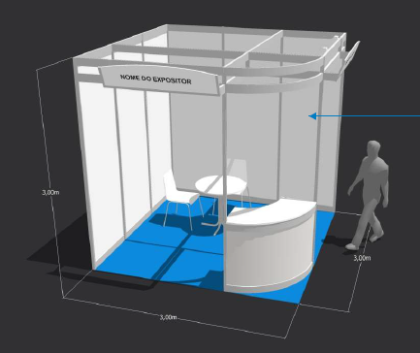
 |  |  |  |  | TIPO 2 |  |  | 35.70 € | /m2
● | Estrutura: |  |  | Paredes em painéis laminados a branco |  |  |  | (2,50m | altura)
 |  |  |  | Balcão curvo com 1 m de altura e prateleira interior na mesma estrutura do stand
● | Pavimento: |  |  | Alcatifa cor Cinza
● | Electricidade: | 1 | unid. | Quadro eléctrico monofásico até 10A com Tomada
 |  | 1 | unid. | Régua de Projectores por cada 9 m2
● | Mobiliário: | Até 18 m2: |  | 1 | Mesa | 2 | Cadeiras
 |  | 27 m2: |  | 1 | Mesa | 4 | Cadeiras
 |  | 36 m2: |  | 2 | Mesa | 8 | Cadeiras
 |  | Mais de 36 m2: a analisar
● | Grafismo: | Lettering com identificação da Empresa com letra Arial Bold |  |  |  |  |  |  | (1,50 x 0,48)

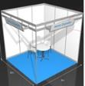
 |  |  |  |  | TIPO 3 |  |  | 31.40 € | /m2
● | Estrutura: |  |  | Paredes em painéis laminados a branco |  |  |  | (2,50m | altura)
● | Pavimento: |  |  | Alcatifa cor Cinza
● | Electricidade: | 1 | unid. | Quadro eléctrico monofásico até 10A com Tomada
 |  | 1 | unid. | Régua de Projectores por cada 9 m2
● | Mobiliário: | Até 18 m2: |  | 1 | Mesa | 2 | Cadeiras
 |  | 27 m2: |  | 1 | Mesa | 4 | Cadeiras
 |  | 36 m2: |  | 2 | Mesa | 8 | Cadeiras
 |  | Mais de 36 m2: a analisar
● | Grafismo: | Lettering com identificação da Empresa com letra Arial Bold |  |  |  |  |  |  | (1,50 x 0,48)

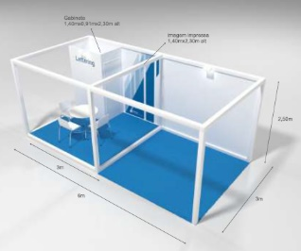
 |  | REQUINTE sem Lona |  |  |  | 18 | m2 | 1,417.50 €
● | Estrutura: |  |  | Estrutura cubo em aglomerado de madeira |  |  |  | (2,50m | altura)
 |  | 1 | unid. | Gabinete com porta em MDF pintado a branco |  |  |  |  | (1,40m x 0,90m x 2,30m)
● | Pavimento: | 18 | m2 | Alcatifa cor Cinza
 |  | 9 | m2 | Estrado 0,10m Alcatifado
● | Electricidade: | 1 | unid. | Quadro eléctrico monofásico até 10A com Tomada
 |  | 2 | unid. | Projectores de Led
● | Mobiliário: | 1 | unid. | Mesa
 |  | 3 | unid. | Cadeiras
● | Grafismo: | 1 | unid. | Fotografia em vinil para gabinete |  |  |  |  | (1,40m x 2,30m)
 |  | 1 | unid. | Lettering em autocolante vinil com letra Arial Bold |  |  |  |  | (1,40m | comprimento)

 |  | REQUINTE com Lona |  |  |  | 18 | m2 | 1,585.04 € | (Aplicável em espaços com 2 / 3 frentes)
● | Estrutura: |  |  | Estrutura cubo em aglomerado de madeira |  |  |  | (2,50m | altura)
 |  | 1 | unid. | Gabinete com porta em MDF pintado a branco |  |  |  |  | (1,40m x 0,90m x 2,30m)
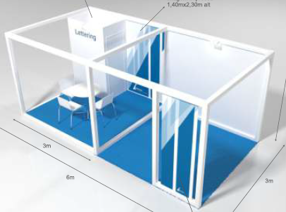
● | Pavimento: | 18 | m2 | Alcatifa cor Cinza
 |  | 9 | m2 | Estrado 0,10m Alcatifado
● | Electricidade: | 1 | unid. | Quadro eléctrico monofásico até 10A com Tomada
 |  | 2 | unid. | Projectores de Led
● | Mobiliário: | 1 | unid. | Mesa
 |  | 3 | unid. | Cadeiras
● | Grafismo: | 1 | unid. | Lona fixa ao modulo com imagem num só lado |  |  |  |  | (0,80m x 2,30m)
 |  | 1 | unid. | Fotografia em vinil para gabinete |  |  |  |  | (1,40m x 2,30m)
 |  | 1 | unid. | Lettering em autocolante vinil com letra Arial Bold |  |  |  |  | (1,40m | comprimento)

 |  | REQUINTE sem Torre |  |  |  | 27 | m2 | 1,995.68 € | (Aplicável em espaços com 2 / 3 frentes)
● | Estrutura: |  |  | Estrutura cubo em aglomerado de madeira |  |  |  | (2,50m | altura)
 |  | 1 | unid. | Gabinete com porta em MDF pintado a branco |  |  |  |  | (1,40m x 0,90m x 2,30m)
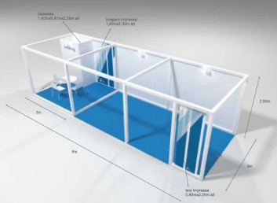
● | Pavimento: | 27 | m2 | Alcatifa cor Cinza
 |  | 9 | m2 | Estrado 0,10m Alcatifado
● | Electricidade: | 1 | unid. | Quadro eléctrico monofásico até 10A com Tomada
 |  | 3 | unid. | Projectores de Led
● | Mobiliário: | 1 | unid. | Mesa
 |  | 3 | unid. | Cadeiras
● | Grafismo: | 1 | unid. | Lona fixa ao modulo com imagem num só lado |  |  |  |  | (0,80m x 2,30m)
 |  | 1 | unid. | Fotografia em vinil para gabinete |  |  |  |  | (1,40m x 2,30m)
 |  | 1 | unid. | Lettering em autocolante vinil com letra Arial Bold |  |  |  |  | (1,40m | comprimento)

 |  | REQUINTE com Torre |  |  |  | 27 | m2 | 3,408.46 € | (Aplicável em espaços com 4 frentes)
● | Estrutura: |  |  | Estrutura cubo em aglomerado de madeira
 |  | 1 | unid. | Gabinete com porta em MDF pintado a branco |  |  |  |  | (2,90m x 1,00m x 2,30m)
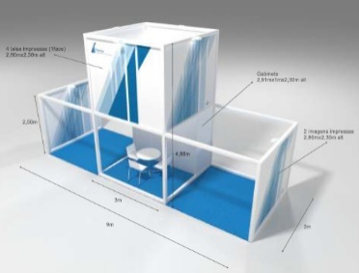
● | Pavimento: | 27 | m2 | Alcatifa cor Cinza
 |  | 9 | m3 | Estrado 0,10m Alcatifado
● | Electricidade: | 1 | unid. | Quadro eléctrico monofásico até 10A com Tomada
 |  | 7 | unid. | Projectores de Led
● | Mobiliário: | 1 | unid. | Mesa
 |  | 3 | unid. | Cadeiras
● | Grafismo: | 4 | unid. | Lonas fixas ao módulo superior com imagem num só lado |  |  |  |  | (2,80m x 2,30m)
 |  | 2 | unid. | Fotografia em vinil para paredes laterais |  |  |  |  | (2,80m x 2,30m)
 |  | 1 | unid. | Lettering em autocolante vinil com letra Arial Bold |  |  |  |  | (2,00m | comprimento)

 |  | REQUINTE |  |  |  | 36 | m2 | 3,194.40 € | (Aplicável em espaços com 4 frentes)
● | Estrutura: |  |  | Estrutura cubo em aglomerado de madeira
 |  | 1 | unid. | Gabinete com porta em MDF pintado a branco |  |  |  |  | (1,40m x 0,90m x 2,30m)
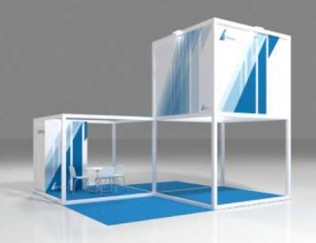
● | Pavimento: | 36 | m2 | Alcatifa cor Cinza
 |  | 18 | m2 | Estrado 0,10m Alcatifado
● | Electricidade: | 1 | unid. | Quadro eléctrico monofásico até 10A com Tomada
 |  | 6 | unid. | Projectores de Led
● | Mobiliário: | 1 | unid. | Mesa
 |  | 3 | unid. | Cadeiras
● | Grafismo: | 4 | unid. | Lonas fixas ao módulo superior com imagem num só lado |  |  |  |  | (2,80m x 2,30m)
 |  | 2 | unid. | Fotografia em vinil para uma parede do gabinete |  |  |  |  | (1,40m x 2,30m)
 |  | 1 | unid. | Lettering em autocolante vinil com letra Arial Bold |  |  |  |  | (0,90m | comprimento)

 |  | REQUINTE |  |  |  | 54 | m2 | 4,458.85 € | (Aplicável em espaços com 4 frentes)
● | Estrutura: |  |  | Estrutura cubo em aglomerado de madeira
 |  | 1 | unid. | Gabinete com porta em MDF pintado a branco |  |  |  |  | (2,80m x 1,00m x 2,30m)
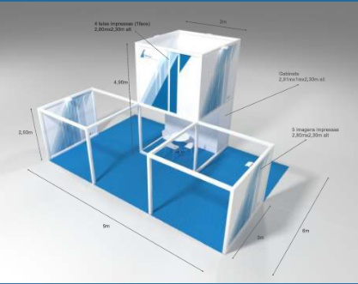
● | Pavimento: | 54 | m2 | Alcatifa cor Cinza
 |  | 9 | m2 | Estrado 0,10m Alcatifado
● | Electricidade: | 1 | unid. | Quadro eléctrico monofásico até 10A com Tomada
 |  | 7 | unid. | Projectores de Led
● | Mobiliário: | 2 | unid. | Mesa
 |  | 3 | unid. | Cadeiras
● | Grafismo: | 4 | unid. | Lonas fixas ao módulo superior com imagem num só lado |  |  |  |  | (2,80m x 2,30m)
 |  | 5 | unid. | Fotografia em vinil para costas do gabinete e paredes |  |  |  |  | (2,80m x 2,30m)
 |  | 1 | unid. | Lettering em autocolante vinil com letra Arial Bold |  |  |  |  | (2,00m | comprimento)

 |  | REQUINTE |  |  |  | 81 | m2 | 6,222.43 € | (Aplicável em espaços com 4 frentes)
● | Estrutura: |  |  | Estrutura cubo em aglomerado de madeira
 |  | 1 | unid. | Gabinete com porta em MDF pintado a branco |  |  |  |  | (2,80m x 1,00m x 2,30m)
● | Pavimento: | 81 | m2 | Alcatifa cor Cinza
 |  | 9 | m2 | Estrado 0,10m Alcatifado
● | Electricidade: | 1 | unid. | Quadro eléctrico monofásico até 10A com Tomada
 |  | 9 | unid. | Projectores de Led
● | Mobiliário: | 1 | unid. | Mesa
 |  | 3 | unid. | Cadeiras
● | Grafismo: | 4 | unid. | Lonas fixas ao módulo superior com imagem num só lado |  |  |  |  | (2,80m x 2,30m)
 |  | 9 | unid. | Fotografia em vinil para costas do gabinete e paredes |  |  |  |  | (2,80m x 2,30m)
 |  | 1 | unid. | Lettering em autocolante vinil com letra Arial Bold |  |  |  |  | (2,00m | comprimento)

 | MOBILIÁRIO / MATERIAL |  |  |  |  | (Adicional para Stands FIL)

 |  | Cadeira em PVC branca e pés cinza |  |  |  |  |  | Banco alto branco CONCHA

 |  | Mesa redonda branca |  |  |  |  |  | Porta folhetos 5 bolsas A4

 |  |  |  |  | Balcão FIL A - branco e cinza, prateleira, portas e fechadura (1,03x 0,50x1,00 Alt)

